画面遷移
画面レイアウト

業務機能名 | 雇用保険率システム | 画面名称 | 雇用保険率テーブル更新 | 作成日 | 2023-05-26 | 作成者 | スッ
画面ID | P005 | 備考 |  | 更新日 |  | 更新者
 |  |  |  | 備考
凡例：
：画面
：画面遷移

更新ボタン

雇用保険率テーブル
雇用保険率テーブル更新

新規追加ボタン

画面レイアウト
画面レイアウト

業務機能名 |  | 雇用保険率機能 | 画面名称 | 雇用保険率テーブル更新 |  |  |  | 作成日 | 2023-05-22 |  | 作成者 | スッ
画面ID |  | P005 | 備考 |  |  |  |  | 更新日 |  |  | 更新者
 |  |  |  |  | 項番 |  | 項目名称 |  |  | 項目種別
 | 更新画面 |  |  |  | 1 |  | 雇用保険率テーブル更新 |  |  | ラベル
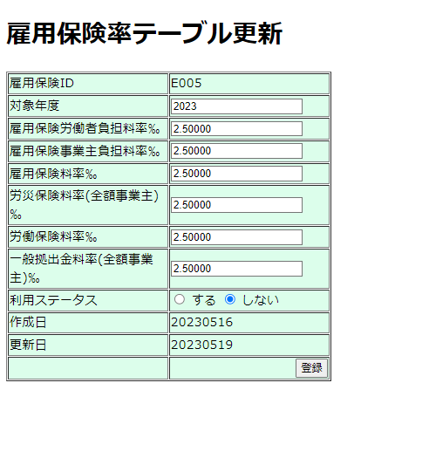
 |  |  |  |  | 2 |  | 雇用保険ID |  |  | ラベル
 |  |  |  |  | 3 |  | 対象年度 |  |  | テキストボックス
 |  |  |  |  | 4 |  | 雇用保険労働者負担料率‰ |  |  | テキストボックス
 |  |  |  |  | 5 |  | 雇用保険事業主負担料率‰ |  |  | テキストボックス
 |  |  |  |  | 6 |  | 雇用保険料率‰ |  |  | テキストボックス
 |  |  |  |  | 7 |  | 労災保険料率(全額事業主)‰ |  |  | テキストボックス
 |  |  |  |  | 8 |  | 労働保険料率‰ |  |  | テキストボックス
 |  |  |  |  | 9 |  | 一般拠出金料率(全額事業主)‰ |  |  | テキストボックス
 |  |  |  |  | 10 |  | 利用ステータス |  |  | ラジオボタン
 |  |  |  |  | 11 |  | 作成日 |  |  | ラベル
 |  |  |  |  |  | 12 | 更新日 |  |  | ラベル
 |  |  |  |  | 13 |  | 登録 |  |  | ボダン

